Sayfa1
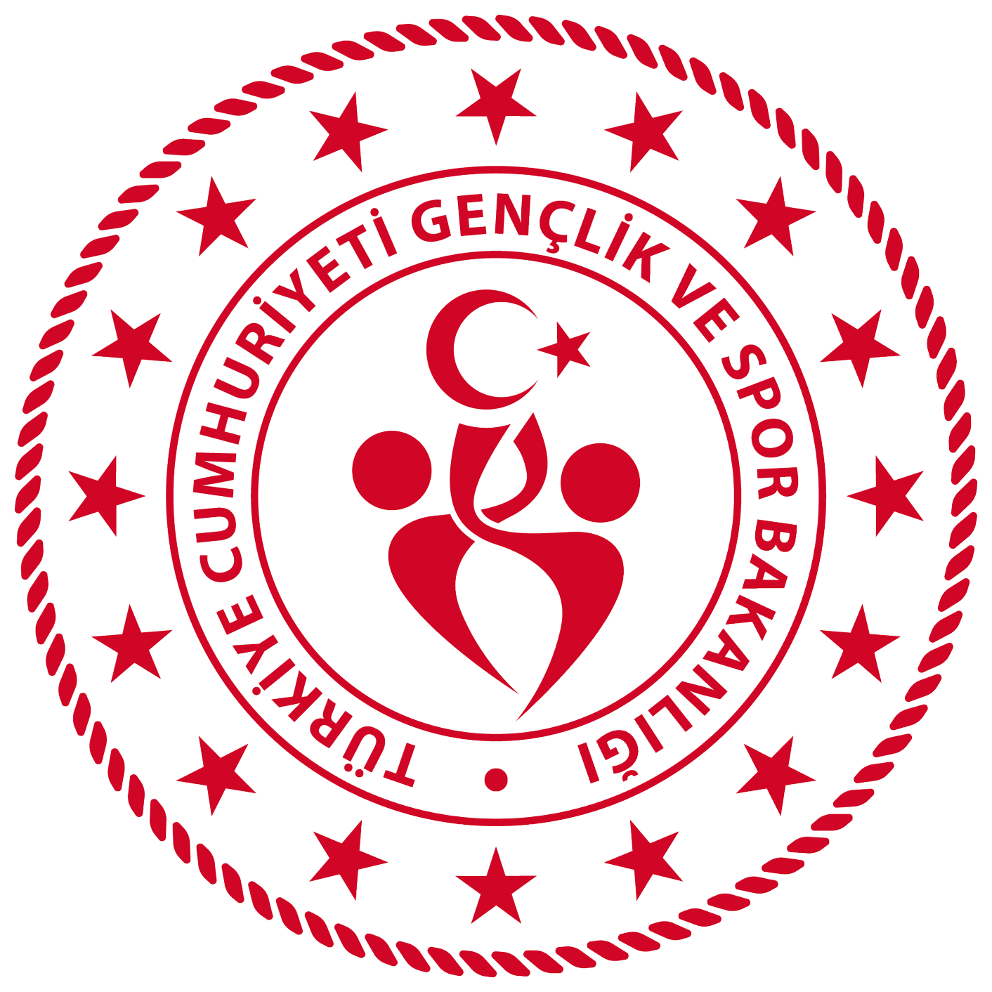 UŞAK GENÇLİK VE SPOR İL MÜDÜRLÜĞÜ 2025-2026 OKUL SPORLARI VOLEYBOL YILDIZ KIZ İL BİRİNCİLİĞİ MÜSABAKALARI

A GRUBU (MERKEZ) |  |  |  |  |  | B GRUBU (MERKEZ) |  |  |  | C GRUBU (MERKEZ)
ŞAFAK ÖNCÜ KOLEJİ |  |  |  |  |  | MEHMET AKİF ERSOY O.O |  |  |  | ENDER KUDRET ERDEM O.O
ÖMER DÖNMEZ TOKLU O.O |  |  |  |  |  | NAİME NORİ DEMİR İHO.O |  |  |  | FATİH O.O
MEHMET EMİN HOŞGÖR O.O |  |  |  |  |  | DERBENT O.O |  |  |  | TED KOLEJİ
23 NİSAN O.O |  |  |  |  |  | HÜSEYİN REMZİ DEVECİOĞLU O.O

D GRUBU (MERKEZ) |  |  |  |  |  | E GRUBU (MERKEZ) |  |  |  | F GRUBU (BANAZ)
UŞAK TOKİ O.O |  |  |  |  |  | UŞAK BORSA İSTANBUL O.O |  |  |  | CUMHURİYET O.O
YAPAĞILAR O.O |  |  |  |  |  | ŞHT MEHMET ÇETİN İHO.O |  |  |  | HATIPLAR O.O
BEDRİYE KADİR UYSAL O.O |  |  |  |  |  | KÜL KÖY O.O |  |  |  | KIZILCASÖĞÜT ŞHT. SERDAR ULUDAĞ O.O
 |  |  |  |  |  |  |  |  |  | BANAZ İHO.O

G GRUBU (EŞME) |  |  |  |  |  | H GRUBU (SİVASLI)
Sıtkı Çetin Ortaokulu |  |  |  |  |  | ŞHT. RUHİ ÇETİN O.O
EŞME TOKİ O.O |  |  |  |  |  | SİVASLI CUNHURİYET O.O
SARAYCIK O.O |  |  |  |  |  | YAYALAR O.O
ŞHT. MUSTAFA EĞERCİ İHO.O |  |  |  |  |  | SİVASLI AND İHO.O
 |  |  |  |  |  | TATAR O.O

ÇEYREK FİNAL

 |  | A GRUBU (MERKEZ) |  |  |  |  |  |  | B GRUBU (MERKEZ)
 |  | H1 |  |  |  |  |  |  | E1
 |  | G1 |  |  |  |  |  |  | F1
 |  | A1 |  |  |  |  |  |  | B1
 |  | D1 |  |  |  |  |  |  | C1

ÇAPRAZ EŞLEŞME

 |  |  |  | A1 |  |  |  | B2
 |  |  |  | B1 |  |  |  | A2

FİNAL

 |  |  |  | MAĞLUP |  |  |  | MAĞLUP
 |  |  |  | GALİP |  |  |  | GALİP

I.MÜSABAKA
TARİH | SAAT | GRUBU | TAKIMLAR |  |  |  | TAKIMLAR |  |  |  | M.YERİ | SKOR
2025-10-30 | 10:00:00 | A | ŞAFAK ÖNCÜ KOLEJİ |  |  |  | 23 NİSAN O.O |  |  |  | MERKEZ S.S
2025-10-30 | 14:00:00 | A | ÖMER DÖNMEZ TOKLU O.O |  |  |  | MEHMET EMİN HOŞGÖR O.O |  |  |  | MERKEZ S.S
2025-10-30 | 11:30:00 | B | MEHMET AKİF ERSOY O.O |  |  |  | HÜSEYİN REMZİ DEVECİOĞLU O.O |  |  |  | MERKEZ S.S
2025-10-31 | 11:00:00 | B | NAİME NORİ DEMİR İHO.O |  |  |  | DERBENT O.O |  |  |  | MERKEZ S.S
2025-10-31 | 9:30:00 | C | ENDER KUDRET ERDEM O.O |  |  |  | FATİH O.O |  |  |  | MERKEZ S.S
2025-10-31 | 14:00:00 | D | UŞAK TOKİ O.O |  |  |  | YAPAĞILAR O.O |  |  |  | MERKEZ S.S
2025-11-03 | 10:00:00 | E | UŞAK BORSA İSTANBUL O.O |  |  |  | ŞHT MEHMET ÇETİN İHO.O |  |  |  | MERKEZ S.S
2025-10-30 | 10:00:00 | F | CUMHURİYET O.O |  |  |  | BANAZ İHO.O |  |  |  | BANAZ
2025-10-30 | 11:30:00 | F | HATIPLAR O.O |  |  |  | KIZILCASÖĞÜT ŞHT. SERDAR ULUDAĞ O.O |  |  |  | BANAZ
2025-10-30 | 10:00:00 | G | Sıtkı Çetin Ortaokulu |  |  |  | ŞHT. MUSTAFA EĞERCİ İHO.O |  |  |  | EŞME
2025-10-30 | 11:30:00 | G | EŞME TOKİ O.O |  |  |  | SARAYCIK O.O |  |  |  | EŞME
2025-10-30 | 10:00:00 | H | ŞHT. RUHİ ÇETİN O.O |  |  |  | SİVASLI AND İHO.O |  |  |  | SİVASLI
2025-10-30 | 11:30:00 | H | SİVASLI CUNHURİYET O.O |  |  |  | YAYALAR O.O |  |  |  | SİVASLI

II.MÜSABAKA
TARİH | SAAT | GRUBU | TAKIMLAR |  |  |  | TAKIMLAR |  |  |  | M.YERİ | SKOR
2025-11-03 | 11:30:00 | A | ŞAFAK ÖNCÜ KOLEJİ |  |  |  | MEHMET EMİN HOŞGÖR O.O |  |  |  | MERKEZ S.S
2025-11-03 | 13:00:00 | A | 23 NİSAN O.O |  |  |  | ÖMER DÖNMEZ TOKLU O.O |  |  |  | MERKEZ S.S
2025-11-06 | 11:30:00 | B | MEHMET AKİF ERSOY O.O |  |  |  | DERBENT O.O |  |  |  | MERKEZ S.S
2025-11-06 | 10:00:00 | B | HÜSEYİN REMZİ DEVECİOĞLU O.O |  |  |  | NAİME NORİ DEMİR İHO.O |  |  |  | MERKEZ S.S
2025-11-06 | 13:00:00 | C | TED KOLEJİ |  |  |  | ENDER KUDRET ERDEM O.O |  |  |  | MERKEZ S.S
2025-11-07 | 9:30:00 | D | BEDRİYE KADİR UYSAL O.O |  |  |  | UŞAK TOKİ O.O |  |  |  | KALFA S.S
2025-11-07 | 11:00:00 | E | KÜL KÖY O.O |  |  |  | UŞAK BORSA İSTANBUL O.O |  |  |  | KALFA S.S
2025-11-03 | 10:00:00 | F | CUMHURİYET O.O |  |  |  | KIZILCASÖĞÜT ŞHT. SERDAR ULUDAĞ O.O |  |  |  | BANAZ
2025-11-03 | 11:30:00 | F | BANAZ İHO.O |  |  |  | HATIPLAR O.O |  |  |  | BANAZ
2025-11-03 | 10:00:00 | G | Sıtkı Çetin Ortaokulu |  |  |  | SARAYCIK O.O |  |  |  | EŞME
2025-11-03 | 11:30:00 | G | ŞHT. MUSTAFA EĞERCİ İHO.O |  |  |  | EŞME TOKİ O.O |  |  |  | EŞME
2025-11-03 | 10:00:00 | H | TATAR O.O |  |  |  | YAYALAR O.O |  |  |  | SİVASLI
2025-11-03 | 11:30:00 | H | ŞHT. RUHİ ÇETİN O.O |  |  |  | SİVASLI CUNHURİYET O.O |  |  |  | SİVASLI

III.MÜSABAKA
TARİH | SAAT | GRUBU | TAKIMLAR |  |  |  | TAKIMLAR |  |  |  | M.YERİ | SKOR
2025-11-07 | 14:00:00 | A | ŞAFAK ÖNCÜ KOLEJİ |  |  |  | ÖMER DÖNMEZ TOKLU O.O |  |  |  | KALFA S.S
2025-11-17 | 10:00:00 | A | MEHMET EMİN HOŞGÖR O.O |  |  |  | 23 NİSAN O.O |  |  |  | KALFA S.S
2025-11-17 | 11:30:00 | B | MEHMET AKİF ERSOY O.O |  |  |  | NAİME NORİ DEMİR İHO.O |  |  |  | KALFA S.S
2025-11-17 | 13:00:00 | B | DERBENT O.O |  |  |  | HÜSEYİN REMZİ DEVECİOĞLU O.O |  |  |  | KALFA S.S
2025-11-18 | 10:00:00 | C | FATİH O.O |  |  |  | TED KOLEJİ |  |  |  | KALFA S.S
2025-11-18 | 11:30:00 | D | YAPAĞILAR O.O |  |  |  | BEDRİYE KADİR UYSAL O.O |  |  |  | KALFA S.S
2025-11-18 | 13:00:00 | E | ŞHT MEHMET ÇETİN İHO.O |  |  |  | KÜL KÖY O.O |  |  |  | KALFA S.S
2025-11-06 | 10:00:00 | F | CUMHURİYET O.O |  |  |  | HATIPLAR O.O |  |  |  | BANAZ
2025-11-06 | 11:30:00 | F | KIZILCASÖĞÜT ŞHT. SERDAR ULUDAĞ O.O |  |  |  | BANAZ İHO.O |  |  |  | BANAZ
2025-11-06 | 10:00:00 | G | Sıtkı Çetin Ortaokulu |  |  |  | EŞME TOKİ O.O |  |  |  | EŞME
2025-11-06 | 11:30:00 | G | SARAYCIK O.O |  |  |  | ŞHT. MUSTAFA EĞERCİ İHO.O |  |  |  | EŞME
2025-11-06 | 10:00:00 | H | SİVASLI AND İHO.O |  |  |  | SİVASLI CUNHURİYET O.O |  |  |  | SİVASLI
2025-11-06 | 11:30:00 | H | TATAR O.O |  |  |  | ŞHT. RUHİ ÇETİN O.O |  |  |  | SİVASLI

IV. MÜSABAKA
TARİH | SAAT | GRUBU | TAKIMLAR |  |  |  | TAKIMLAR |  |  |  | M.YERİ | SKOR
2025-11-07 | 10:00:00 | H | YAYALAR O.O |  |  |  | ŞHT. RUHİ ÇETİN O.O |  |  |  | SİVASLI
2025-11-07 | 11:30:00 | H | SİVASLI AND İHO.O |  |  |  | TATAR O.O |  |  |  | SİVASLI

V. MÜSABAKA
TARİH | SAAT | GRUBU | TAKIMLAR |  |  |  | TAKIMLAR |  |  |  | M.YERİ | SKOR
2025-11-17 | 10:00:00 | H | SİVASLI CUNHURİYET O.O |  |  |  | TATAR O.O |  |  |  | SİVASLI
2025-11-17 | 11:30:00 | H | YAYALAR O.O |  |  |  | SİVASLI AND İHO.O |  |  |  | SİVASLI

YARI FİNAL GRUBU I. MÜSABAKA
TARİH | SAAT | GRUBU | TAKIMLAR |  |  |  | TAKIMLAR |  |  |  | M.YERİ | SKOR
2025-11-19 | 11:30:00 | A | H1 |  |  |  | D1 |  |  |  | KALFA S.S
2025-11-19 | 13:00:00 | A | G1 |  |  |  | A1 |  |  |  | KALFA S.S
2025-11-21 | 11:30:00 | B | E1 |  |  |  | C1 |  |  |  | KALFA S.S
2025-11-21 | 14:00:00 | B | F1 |  |  |  | B1 |  |  |  | KALFA S.S

YARI FİNAL GRUBU II. MÜSABAKA
TARİH | SAAT | GRUBU | TAKIMLAR |  |  |  | TAKIMLAR |  |  |  | M.YERİ | SKOR
2025-11-24 | 11:30:00 | A | H1 |  |  |  | A1 |  |  |  | KALFA S.S
2025-11-24 | 13:00:00 | A | D1 |  |  |  | G1 |  |  |  | KALFA S.S
2025-11-26 | 11:30:00 | B | E1 |  |  |  | B1 |  |  |  | KALFA S.S
2025-11-26 | 13:00:00 | B | C1 |  |  |  | F1 |  |  |  | KALFA S.S

YARI FİNAL GRUBU III. MÜSABAKA
TARİH | SAAT | GRUBU | TAKIMLAR |  |  |  | TAKIMLAR |  |  |  | M.YERİ | SKOR
2025-11-28 | 9:30:00 | A | H1 |  |  |  | G1 |  |  |  | KALFA S.S
2025-11-28 | 11:00:00 | A | A1 |  |  |  | D1 |  |  |  | KALFA S.S
2025-12-01 | 10:00:00 | B | E1 |  |  |  | F1 |  |  |  | KALFA S.S
2025-12-01 | 11:30:00 | B | B1 |  |  |  | C1 |  |  |  | KALFA S.S

ÇAPRAZ EŞLEŞME (YARI FİNAL)
TARİH | SAAT | GRUBU | TAKIMLAR |  |  |  | TAKIMLAR |  |  |  | M.YERİ | SKOR
2025-12-03 | 10:00:00 |  | A1 |  |  |  | B2 |  |  |  | KALFA S.S
2025-12-03 | 11:30:00 |  | B1 |  |  |  | A2 |  |  |  | KALFA S.S

FİNAL MÜSABAKA
TARİH | SAAT | GRUBU | TAKIMLAR |  |  |  | TAKIMLAR |  |  |  | M.YERİ | SKOR
2025-12-05 | 9:30:00 |  | MAĞLUP |  |  |  | MAĞLUP |  |  |  | KALFA S.S
2025-12-05 | 11:00:00 |  | GALİP |  |  |  | GALİP |  |  |  | KALFA S.S

 |  |  |  |  | KLASMAN

